Заказ
 | № 6 КРОС | Заказ на изготовление металических изделий
 | Заказчик | ООО "ПРОМДВЕРИ" г.Москва
 | Телефон | 8-965-141-21-21
 | Дата и счет | 07/02/18

1 | 2 | 3 | 4 | 5 | 6 | 7 | 8 | 9 | 10 | 11 | 12 | 13 | 14 | 15 | 16 | 17 | 18 | 19 | 20 | 21
№ | Наименование | Кол-во, ед. | Высота двери по коробке, мм | Ширина двери по коробке, мм | Открывание | Размер рабочей створки, мм | Окрас RAL | Наличник | Доводчик | Навес на рабочей створке, кол-во шт. | Навес на второй створке, кол-во шт. | Стекло на рабочей створке, кол-во | Стекло на второй створке, кол-во | Решетка на рабочей створке, кол-во | Решетка на второй створке, кол-во | Наличие фрамуги | Высота фрамуги, мм | Примечание (размер стёкол и решёток, если есть) (доп. информация по заказу) | № Шильды | Маркировка изделия
1 | Дверь ДМ (МДФ2) | 4 | 2270 | 1470 | правая | равнопольная | 8017 | да | нет, подготовка | 3 | 3 |  |  |  |  |  |  | МЕТАЛЛ 1,2 ММ.+ МДФ 6 мм ///Металл+МДФ 6мм. Замок 32.11 + с ручкой раздельной. Цил кл-кл,накладки на 4 самореза// цвет панели берёза - гладкая // 2 контр.уплотнителя// БЕЗ ГЛАЗКА! Везде рисунок "Дорожка". Наличник с отделкой МДФ
2 | Дверь ДМ (МДФ2) | 1 | 2070 | 970 | правая |  | 8017 | да | нет, подготовка | 3 |  |  |  |  |  |  |  | МЕТАЛЛ 1,2 ММ.+ МДФ 6 мм ///Металл + МДФ 6мм. Замок 32.11 + с ручкой раздельной.Цил кл-кл,накладки на 4 самореза // цвет панели берёза - гладкая // 2 контр.уплотнителя// БЕЗ ГЛАЗКА! Везде рисунок "Дорожка". Наличник с отделкой МДФ

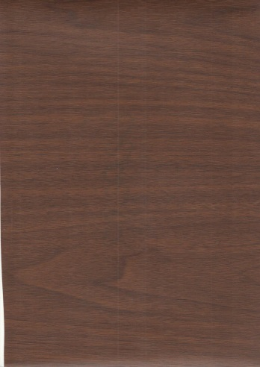

 |  |  | берёза

